Hoja1
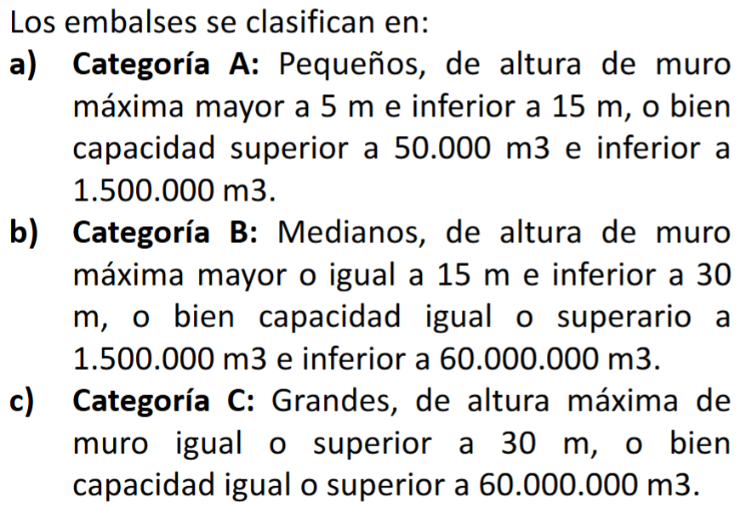
 | Categoría | B | unidad |  | Bd | 20.39
 | Vano eff | 15 | m |  | Bc | 18.137
 | machon | 1 | m
 | compuertas | 4 |  |  | Altura comp | 8
 | ancho compuertas | 5 | m |  | Altura central | 9.5
 | caras expuestas | 2
 | caudal de diseño | 437 | m3/s
 | caudal crítico | 508 | m3/s
 | x inicial | 65
 | x final | 240
 | cota max | 91 |  | dif | 14
 | terreno |  | embalse |  | revancha
0 | 90.002 | 0 | 91 | 0 | 92
0.44 | 90 | 65 | 91 | 240 | 92
0.509 | 89.998 | 65 | 83
0.553 | 89.998 | 70 | 83
0.931 | 89.96 | 70 | 91
1.551 | 89.905 | 71 | 91
11.901 | 89.006 | 71 | 83
12.403 | 89.006 | 76 | 83
12.612 | 89.005 | 76 | 91
13.238 | 89.005 | 77 | 91
13.931 | 89.004 | 77 | 83
14.882 | 89.004 | 82 | 83
15.285 | 89.003 | 82 | 91
15.563 | 89.003 | 83 | 91
16.798 | 89.001 | 83 | 83
17.673 | 89 | 88 | 83
17.756 | 88.994 | 88 | 91
17.808 | 88.993 | 240 | 91
17.919 | 88.99
22.036 | 88.162
22.493 | 88.104 | 92
22.762 | 88 | 92
23.238 | 87.688
24.399 | 87
25.318 | 86.522
25.547 | 86.493
25.758 | 86.483
26.192 | 86.323
26.562 | 86.364
27.05 | 86.309
27.237 | 86.321
27.87 | 86.154
27.929 | 86.147
28.089 | 86.07
28.131 | 86.057
28.198 | 86
29.022 | 85.349
29.44 | 85
30.178 | 84.392
30.928 | 84
31.227 | 83.876
31.802 | 83.724
33.265 | 83.421
34.542 | 83.628
36.24 | 83.808
36.574 | 83.773
36.795 | 83.813
37.023 | 83.802
37.698 | 83.576
37.978 | 83.517
...
 | cota 0 | 77 | m |  | 81.5

 |  |  |  |  |  |  | funcionar con 2 compuertas abiertas

x |  | x | z
inicio | 0 | 0 | 91 | 1
comp 1 | 0 | 65 | 91 | 2
 | 0 | 65 | 83 | 3
 | 5 | 70 | 83 | 4
 | 5 | 70 | 91 | 5
machon | 6 | 71 | 91 | 6 |  |  | 77
comp 2 | 6 | 71 | 83 | 7 |  |  | 92
 | 11 | 76 | 83 | 8 |  |  | 15
 | 11 | 76 | 91 | 9
 | 12 | 77 | 91 | 10
machon | 12 | 77 | 83 | 11
comp 3 | 17 | 82 | 83 | 12
 | 17 | 82 | 91 | 13
 | 18 | 83 | 91 | 14
 | 18 | 83 | 83 | 15
machon | 23 | 88 | 83 | 16
 | 23 | 88 | 91 | 17
 | fin | 240 | 91 | 26

 | 0 | 92
 | 240 | 92

sección
x | z
0 | 90.002
0.44 | 90
0.509 | 89.998
0.553 | 89.998
0.931 | 89.96
1.551 | 89.905
11.901 | 89.006
12.403 | 89.006
12.612 | 89.005
13.238 | 89.005
13.931 | 89.004
14.882 | 89.004
15.285 | 89.003
15.563 | 89.003
16.798 | 89.001
17.673 | 89
17.756 | 88.994
17.808 | 88.993
17.919 | 88.99
22.036 | 88.162
22.493 | 88.104
22.762 | 88
23.238 | 87.688
24.399 | 87
25.318 | 86.522
25.547 | 86.493
25.758 | 86.483
26.192 | 86.323
26.562 | 86.364
27.05 | 86.309
27.237 | 86.321
27.87 | 86.154
27.929 | 86.147
28.089 | 86.07
28.131 | 86.057
28.198 | 86
29.022 | 85.349
29.44 | 85
30.178 | 84.392
30.928 | 84
31.227 | 83.876
31.802 | 83.724
33.265 | 83.421
34.542 | 83.628
36.24 | 83.808
36.574 | 83.773
36.795 | 83.813
37.023 | 83.802
37.698 | 83.576
37.978 | 83.517
38.209 | 83.476
38.64 | 83.27
38.779 | 83.226
38.887 | 83.182
38.936 | 83.159
39.261 | 83
41.285 | 82.51
41.407 | 82.484
41.866 | 82.376
42.168 | 82.318
42.422 | 82.295
42.694 | 82.267
43.555 | 82.192
43.658 | 82.173
44.533 | 82.072
45.042 | 82.005
45.122 | 82.004
45.214 | 82.002
45.288 | 82
45.671 | 81.935
47.567 | 81.658
48.227 | 81.589
49.78 | 81.374
52.39 | 81.002
52.409 | 81.002
52.603 | 81
53.128 | 80.978
58.153 | 80.203
58.985 | 80.087
59.553 | 80.001
59.623 | 80
59.716 | 80
59.742 | 79.999
60.665 | 79.994
60.744 | 79.995
60.761 | 79.995
60.799 | 79.994
61.202 | 79.994
62.711 | 79.91
65.828 | 79.751
66.099 | 79.738
66.454 | 79.727
68.862 | 79.63
74.318 | 79.382
76.226 | 79.293
77.42 | 79.239
81.673 | 79.021
82.098 | 79
82.786 | 78.89
85.198 | 78.577
86.816 | 78.211
87.606 | 78.052
87.709 | 78.032
87.756 | 78.024
87.883 | 78
88.349 | 77.995
88.43 | 77.995
91.773 | 77.723
95.378 | 77.479
99.365 | 77.154
100.862 | 77.021
101.531 | 77.006
101.679 | 77
141.652 | 77
141.939 | 77.169
142.173 | 77.319
142.543 | 77.563
142.698 | 77.681
143.171 | 78
143.478 | 78.226
144.65 | 79
145.376 | 79.532
145.966 | 80
146.725 | 80.573
147.261 | 81
147.916 | 81.525
148.506 | 82
149.003 | 82.399
149.467 | 83
150.132 | 83.846
150.247 | 84
152.111 | 84.901
152.249 | 85
152.703 | 85.146
152.823 | 85.197
153.659 | 85.53
154.646 | 86
155.206 | 86.31
156.161 | 86.706
156.866 | 86.99
156.951 | 86.995
157.025 | 86.998
157.059 | 87
157.418 | 87.172
158.33 | 87.733
158.559 | 87.883
158.693 | 87.967
158.756 | 88
159.264 | 88.226
160.942 | 89
161.237 | 89.166
161.349 | 89.249
162.355 | 90
163.448 | 90.856
163.618 | 91
164.177 | 91.288
165.55 | 92
166.327 | 92.718
166.657 | 93
166.985 | 93.199
167.188 | 93.308
168.582 | 94
168.752 | 94.09
169.659 | 94.538
170.232 | 94.811
170.558 | 94.953
170.585 | 94.966
170.6 | 94.977
170.949 | 94.959
170.965 | 94.97
171.018 | 94.98
171.051 | 94.982
171.082 | 94.975
171.155 | 94.957
171.227 | 94.938
174.533 | 94.389
175.145 | 94.092
175.231 | 94.003
175.238 | 94.002
175.24 | 94
175.578 | 93.39
175.787 | 93
175.885 | 92.836
176.278 | 92.069
176.305 | 92
176.333 | 91.934
176.807 | 91
176.865 | 90.868
177.301 | 90
177.687 | 89.197
177.774 | 89
178.163 | 88.181
178.243 | 88
178.638 | 87.166
178.711 | 87
179.118 | 86.15
179.185 | 86
179.603 | 85.135
179.66 | 85
179.729 | 84.857
180.213 | 84
180.223 | 83.978
180.702 | 83
180.708 | 82.989
180.781 | 82.363
180.802 | 82.268
181.415 | 82.483
181.916 | 81.918
183.524 | 82.34
184.92 | 83.54
186.36 | 83.933
188.145 | 85.572
189.662 | 86.934
189.97 | 87.881
190.205 | 88.746
190.366 | 89.535
190.488 | 90.285
190.553 | 90.238
190.693 | 90.992
191.06 | 91.89
191.304 | 92.682
191.52 | 93.44
191.565 | 94.087
191.611 | 94.731
191.856 | 94.611
192.091 | 94.496
192.151 | 95.157
192.289 | 95.846
192.349 | 96.497
192.411 | 97.144
192.472 | 97.787
192.536 | 98.428
192.601 | 99.064
192.67 | 99.696
193.13 | 100.999
193.52 | 105.174
193.624 | 105.752
193.742 | 106.32
208.468 | 100.645
208.859 | 101.328
209.378 | 101.969
209.76 | 102.642
209.924 | 103.373
210.234 | 104.058
240 | 97.809

datos
